关系图
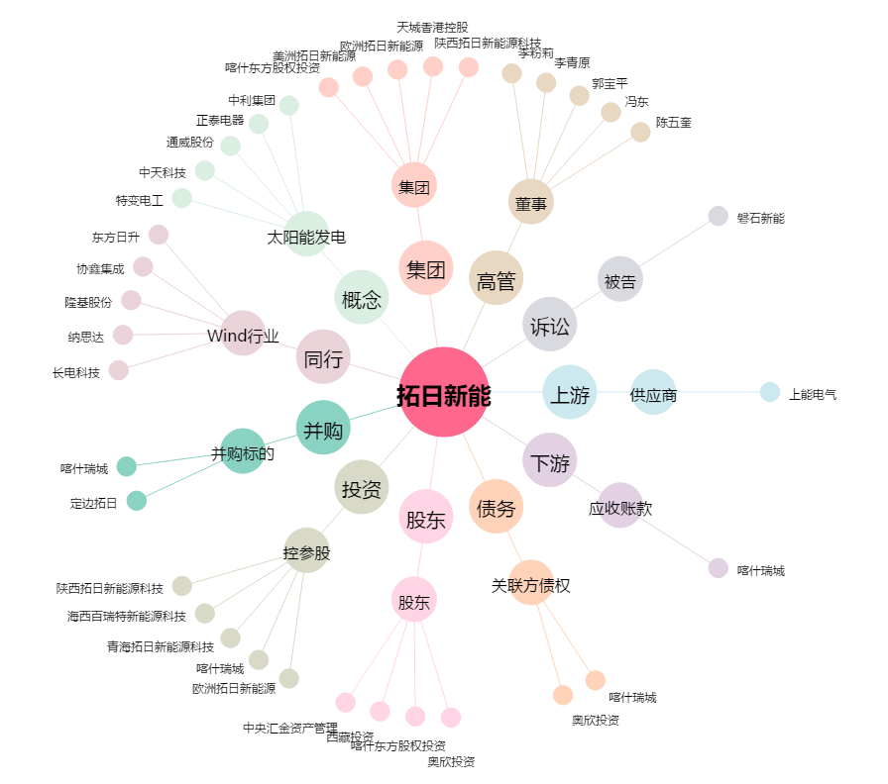
拓日新能[002218.SZ] - 关系概览图

